상품제안서
베이스어스 더스트프리 차량용 쓰레기통 CRLJT-A01 | 상품코드: F21275

 |  |  |  |  |  |  | 02-412-0044 | www.easy1.co.kr
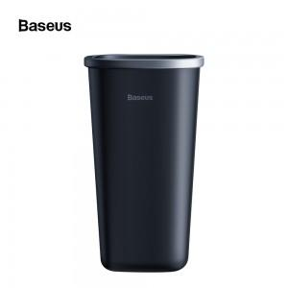

【상세/제작정보】 | 차량용 쓰레기통 1박스당 20개 색상 : 블랙

【인쇄/포장옵션】 | 실크 / 포장지포장

【공급단가】 | 수량 | 50~ | 100~ | 500~ | 1,000~ | 2,000~
*VAT별도 | 단가 | 7,290원 | 7,020원 | 6,750원 | 6,480원 | 6,310원

【상품 URL】 | https://easy1.co.kr:443/src/goods_detail.php?gdno=21275

